Стенди
Прайс-лист | Мінімальна сума рахунку-фактури для відправлення Покупцю складає: 18 000 грн. з ПДВ, якщо до рахунку-фактури включено інструмент (М) 3 000 грн. з ПДВ, якщо до рахунку-фактури включено тільки запчастини та аксесуари (Р, А, О) 18 000 грн з ПДВ для комбінованих замовлень (будь-яка комбінація M+A+P) |  | Ціна Дилера базова з ПДВ - це: - фіксована кінцева ціна для дилера у випадку номенклатурних груп "Цінова група Акційний товар", "Цінова група Інші " та "Цінова група Розпродаж". - базова ціна для дилера, від якої буде вираховуватись знижка дилера згідно договору поставки у випадку будь-якої іншої номенклатурної групи. |  |  |  | Ціна дилера замінена для того, щоб спокійно викласти файл у публічний доступ

Ціни на продукцію ТОВ "Макіта Україна", дійсні з 01.09.2023
Артикул | Назва 1С | Опис | Номенклатурна група | Базова категорія | ФОТО | Придатність | Ціна дилера, грн. з ПДВ
ADV0023 | Набір 1 (н/конструкція з 3пол., 30гач., 30цін/тримач) | Навісний стенд для бурів- 3 ряди | Цінова група Інші / Price Group Others | Рекламні матеріали / Advertising materials | 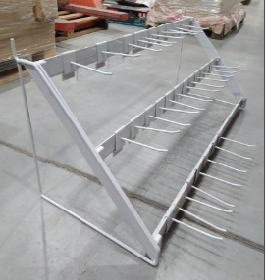 | Для встановлення на стенди нового зразка необхідно розсвердлювати перфорацію. | 1.00
ADVSDS-plus | Стелаж для бурів Макіта | Прикасовий стенд для бурів - 3 ряди | Цінова група Інші / Price Group Others | Рекламні матеріали / Advertising materials |  |  | 1.00
ADV0024 | Набір 2 (н/конструкція з 1пол., 10гач., 10цін/тримач) | Навісний стенд для бурів- 1 ряд | Цінова група Інші / Price Group Others | Рекламні матеріали / Advertising materials |  | Підходять до стендів MAKITA з квадратною перфорацією | 1.00
ADV0392 | Фриз з підсвічуванням до стійки "Макіта" | Лайтбокс для стенда | Цінова група Інші / Price Group Others | Рекламні матеріали / Advertising materials | 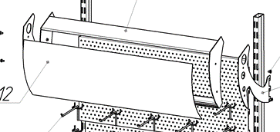 | Підходять до стендів MAKITA з квадратною перфорацією | 1.00
ADV0282 | МЕТ Штанга під гачки з рамкою для логотипа 950мм | Навісна стійка для бурів-1 ряд | Цінова група Інші / Price Group Others | Рекламні матеріали / Advertising materials | 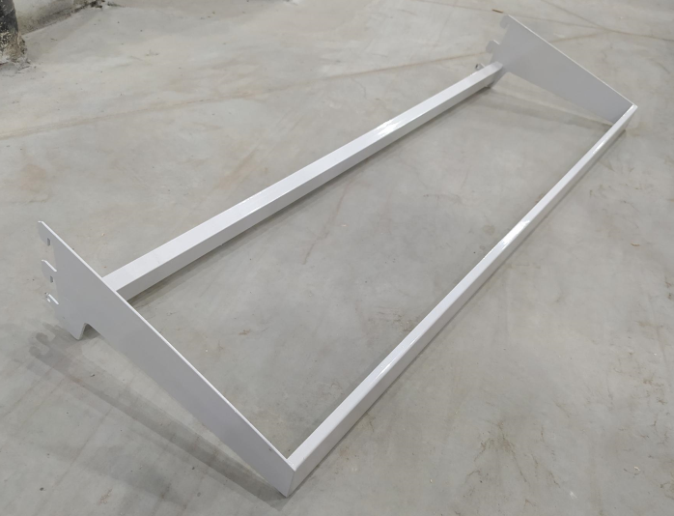 | Встановлюється на стенди нового зразка | 1.00
ADV0281 | МЕТ Гачок консольно-поворотний подвійний L=200x90 | Гачки до ADV0282 | Цінова група Інші / Price Group Others | Рекламні матеріали / Advertising materials |  | Встановлюється на стенди нового зразка | 1.00
ADV0262 | МЕТ Цінникоутримувачі с/кл 1000мм прозорий |  | Цінова група Інші / Price Group Others | Рекламні матеріали / Advertising materials |  |  | 1.00
ADV0276 | МЕТ Стенд під свердла | Навісний міні-стенд для бурів. | Цінова група Інші / Price Group Others | Рекламні матеріали / Advertising materials | 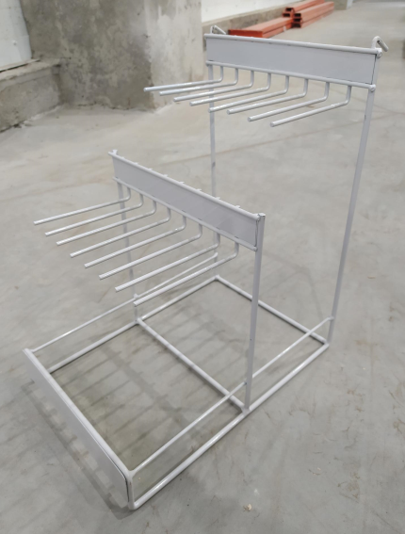 | Підходять до стендів MAKITA з квадратною перфорацією/ Самостійний стенд | 1.00

